데이터베이스기본용어
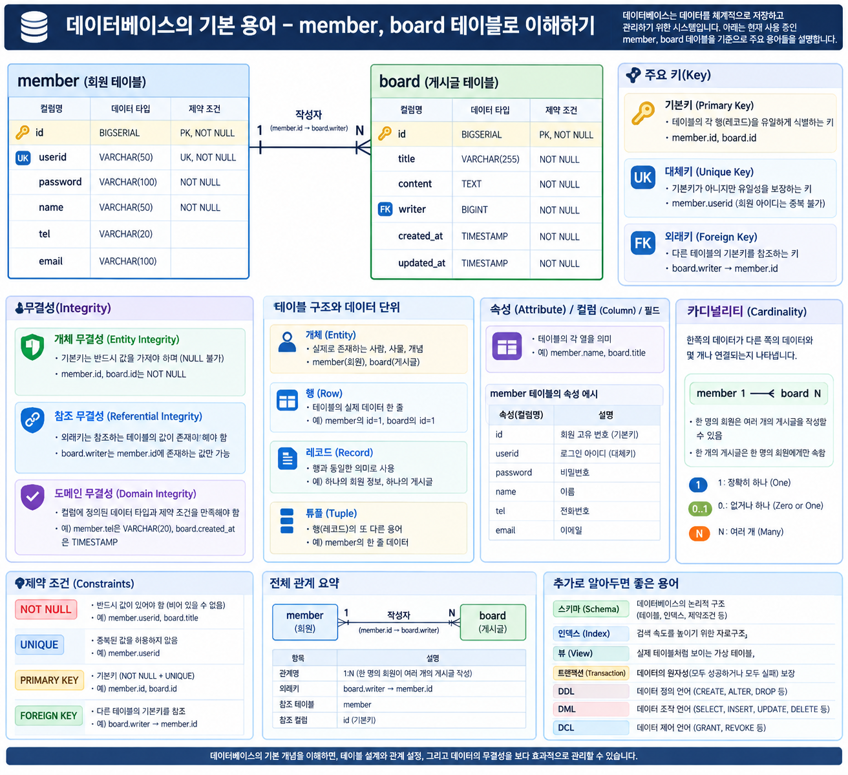

ERD
 | 관계형 데이터베이스: 하나 이상의 테이블로 구성됨 |  |  |  |  |  | 개념적/논리적 ERD
 | 기본키 |  |  | 참조키 |  |  | Entity Relationship Diagram
board | id | title | content | writer | created_at | updated_at
board
 | 1 | 제목1 | 글내용1 | admin | 2026-09-03 | 2026-09-03
 | 2 | 제목2 | 글내용2 | jyw | 2026-09-03 | 2026-09-03
 | 3 | 제목3 | 글내용3 | admin | 2026-09-04 | 2026-09-04
 | 4 | 제목4 | 글내용4 | sjh | 2026-09-04 | 2026-09-04
id
title
content
writer
 | 5 | 제목5 | 글내용5 | admin | 2026-09-05 | 2026-09-05
n
 | 6 | 제목6 | 글내용6 | admin | 2026-09-05 | 2026-09-05
글쓰기
member
1
 | 기본키 | 대체키
member | id | userid | password | name | tel | email
 | 1 | admin | 1004 | 관리자 | 010-1004-1004 | admin@git.com
 | 2 | jyw | 1234 | 정예원 | 010-1234-1234 | jyw@naver.com
 | 3 | sjh | 8282 | 서지훈 | 010-1254-8282 | sjh@gmail.com
id
userid
pass
name
email
 | 4 | ojh | 2424 | 오지현 | 010-1814-2424 | ojh@daum.net
 | 5 | kim | 7979 | 김민성 | 010-3535-7979 | kim92@hotmail.com
 | 6 | park | 1254 | 박정훈 | 010-2048-1254 | parkjh@msvn.com

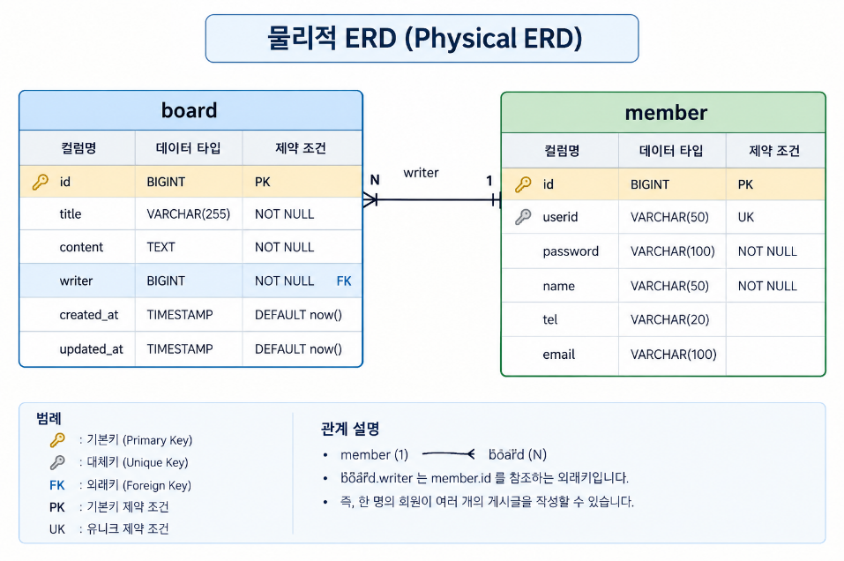
 | DBMS(Database Management System): Oracle, MariaDB, MySQL, PostgreSQL, SQLite

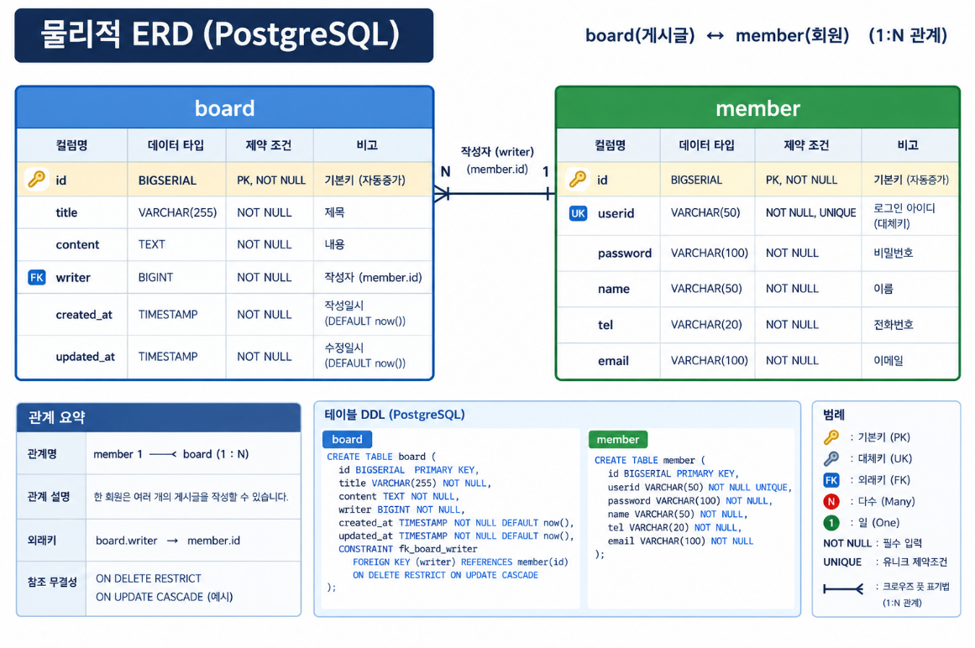

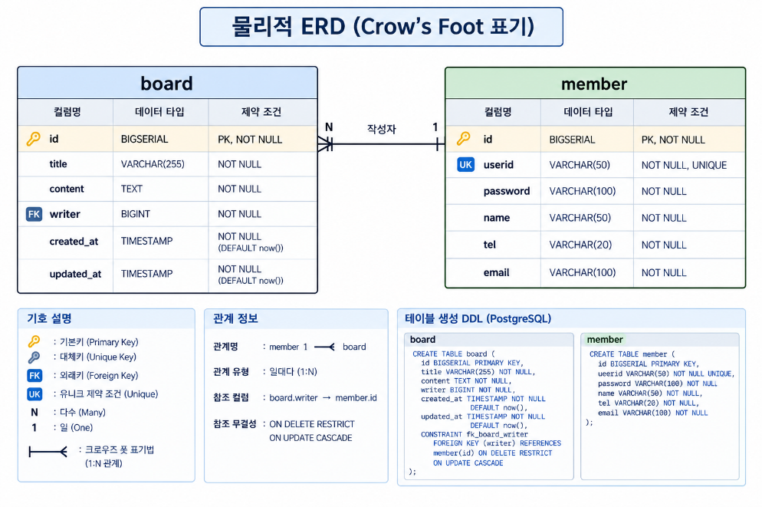

여긴 한 번씩 읽어 볼 것. 특히 EL은 공부해 둘 것. 다른 데서도 쓰이는 거고, Vue.js에선 템플릿을 의미하니까.

